界面&功能
商城 |  |  |  |  | 功能规则


 | 功能入口 |  |  |  |  |  | 商城功能 相关功能规则
 |  |  |  |  |  | 1.设计目的是什么
 |  |  |  |  |  | ▶ | 基础功能

 |  |  |  |  |  | 2.解锁方式
 |  |  |  |  |  | ▶ | 初期解锁
 |  |  |  |  |  | 3.基本规则
 |  |  |  |  |  | ▶ | 原基础商城系统的逻辑
 | 1.主界面点击【商城】图标进入 |  |  |  |  | ▶ | 普通商城消耗指定类型货币，购买消耗品和部分材料，有品级区分，有每日限购

 | 商城界面【当前为示例】

1

3

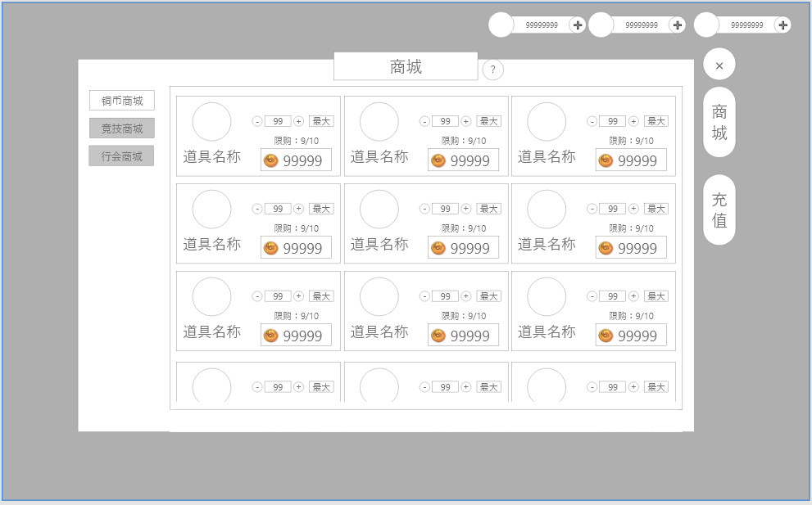
5
 |  | 1.标题名称
 |  | ▶ | 显示页签名称
 |  | ▶

2
4
 |  | 2.商品内容
 |  | ▶ | 界面按照示意图摆放，每排3个同界面最多可展示3排，可上下拖动
 |  | ▶ | 单个道具内容中分左右两部分
 |  |  | 1.左侧显示道具图标与名称，在图标的右下角显示单组物品的数量
 |  |  | 2.右侧显示购买信息
 |  |  |  | 1）购买信息调整：点击加减可增加或减少购买数量，点击最大可调整至最大购买数量；点击中间的数值则弹出输入框可手动输入期望购买数量
 |  |  |  | 2）限购次数：实际剩余次数/限购上限，当次数不足时显示数字变为橙色
 |  |  |  | 3）消费价格：按照道具图标并列数值的方式显示，数值会随着购买组数增加而同步增加
 |  |  | 3.购买点击消费价格按钮即可立刻购买，若道具不足则提示：道具不足。
 |  | 3.货币展示
 |  | ▶ | 展示当前的货币数量

 |  | 4.一级功能页签
 |  | ▶ | 【货币商店】、【充值】子页签
 |  | ▶ | 两种状态，点击选中时高亮
 |  | 5.二级功能页签
 |  | ▶ | 显示多个不同商店的页签按钮；切换后仅商品有区别，界面格式相同
 |  | ▶ | 两种状态，点击选中时高亮

 | 充值界面【当前为示例】
3
1

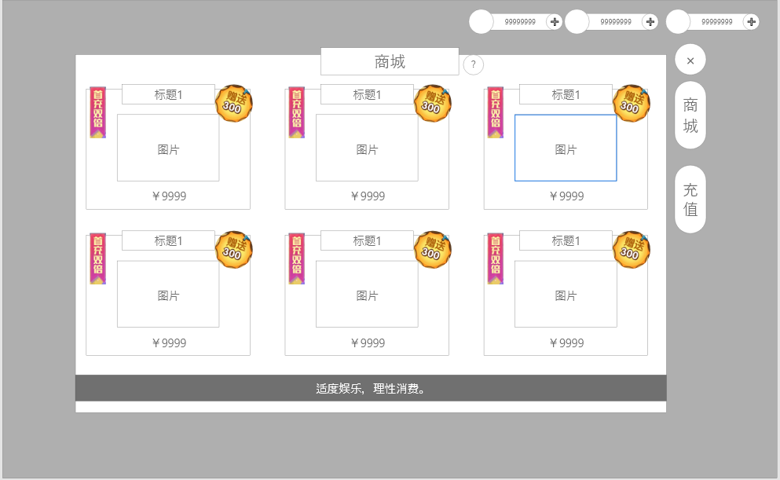
2
 |  | 1.标题
 |  | ▶ | 显示功能名称

 |  | 2.充值内容
 |  | ▶ | 界面按照示意图摆放，每排3个，共六个，不需要拖动
 |  | ▶ | 显示道具图标、数量以及价格
 |  | ▶ | 部分商品上有优惠小标，参考下图：

 |  | ▶ | 点击对应充值项后，需弹出提示“是否消耗xx元进行充值”；确认后完成充值
 |  | 3.一级功能页签
 |  | ▶ | 【货币商店】、【充值】子页签
 |  | ▶ | 两种状态，点击选中时高亮
 |  | 4.付费提示
 |  | ▶ | 显示：“适度娱乐，理性消费。”

4

参考界面
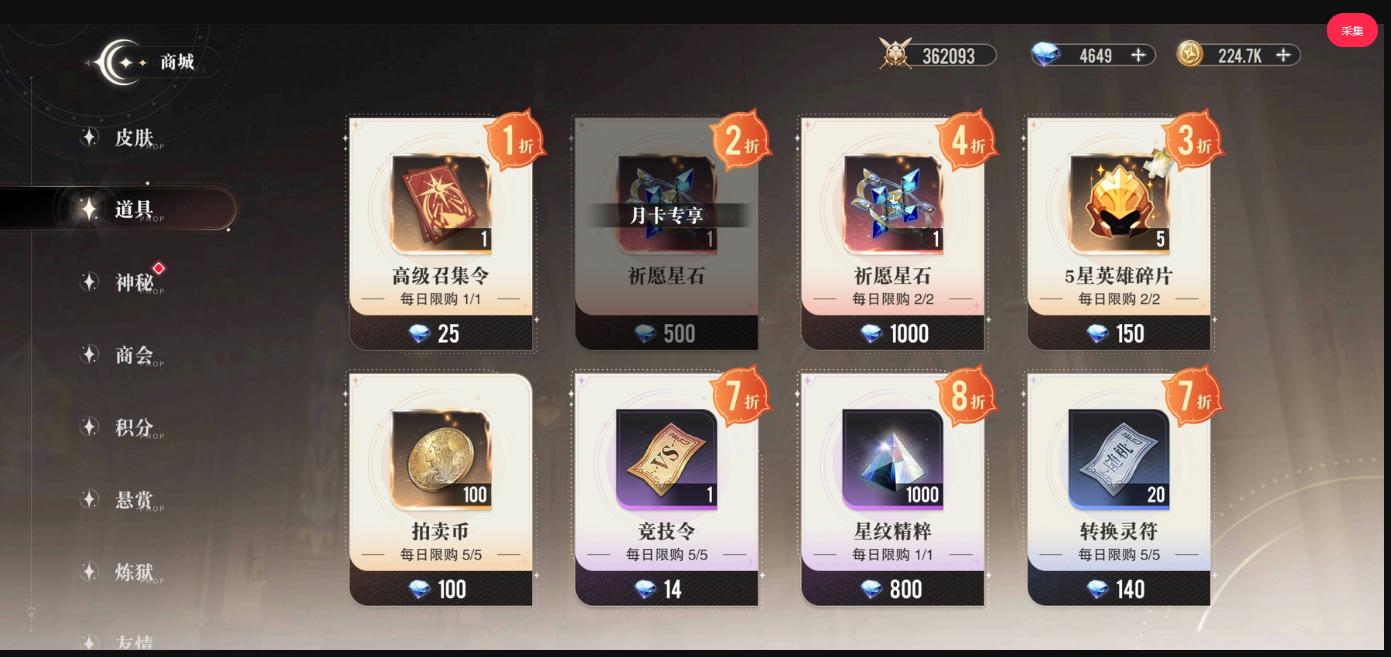

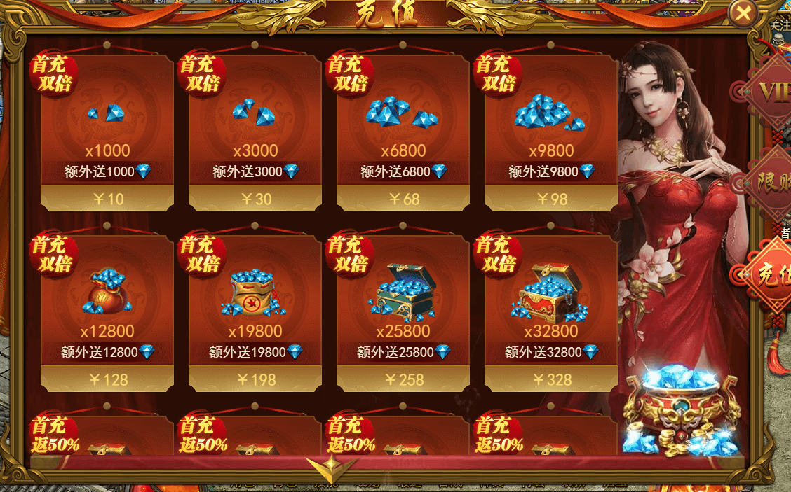

美术需求
美术需求

 | UI需求
 | 序号 | 类型 | 对应界面 | 内容描述 | 功能需求 | 备注 | 参考图
 | 1 | UI | 商店界面 | 商店界面 | 详见界面功能设计 |  | 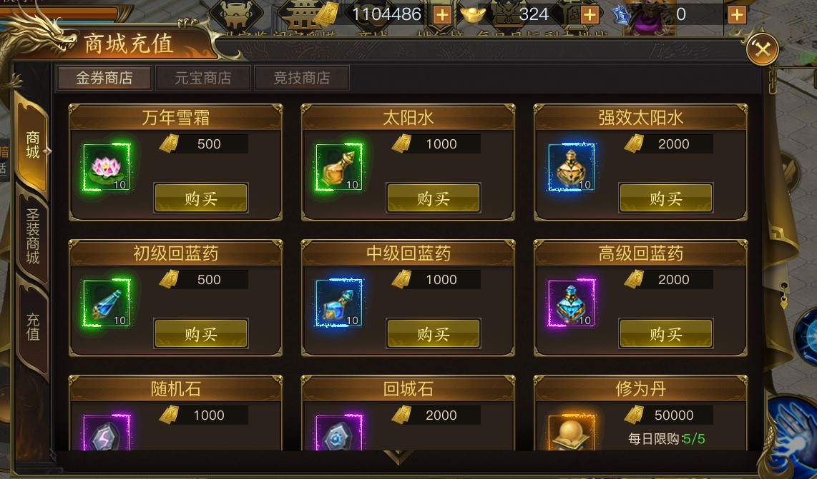
 | 原画需求
 | 序号 | 类型 | 对应界面 | 内容描述 | 功能需求 | 备注 | 参考图
 | 2 | 2D原画 | 充值界面元宝，有价格、数量区别 | 元宝1 |  |  | 
 | 3 | 2D原画 | 充值界面元宝，有价格、数量区别 | 元宝2 |  |  | 
 | 4 | 2D原画 | 充值界面元宝，有价格、数量区别 | 元宝3 |  |  | 
 | 5 | 2D原画 | 充值界面元宝，有价格、数量区别 | 元宝4 |  |  | 
 | 6 | 2D原画 | 充值界面元宝，有价格、数量区别 | 元宝5 |  |  | 
 | 7 | 2D原画 | 充值界面元宝，有价格、数量区别 | 元宝6 |  |  | 
 | 8 | 2D原画 | 充值界面元宝，有价格、数量区别 | 元宝7 |  |  | 
 | 9 | 2D原画 | 充值界面元宝，有价格、数量区别 | 元宝8 |  |  | 
 | ICON需求
 | 序号 | 类型 | 图标需求 | 内容描述 | 功能需求 | 尺寸需求 | 参考图
 | 1 | ICON | 货币 | 元宝 |  | 75*75 | 
 | 动效需求
 | 序号 | 类型 | 描述 | 内容描述 | 功能需求 | 备注 | 参考图
程序做动态即可 | 1 | 动画特效 | 下拉提示 | 黄色小箭头 |  |  | 
 | 其他
 | 序号 | 类型 | 对应界面 | 内容描述 | 功能需求 | 备注 | 参考图
 | 1 | ICON | 商业化入口图标 | 商城 |  |  | 

